Goroutine
Khái Niệm | là đơn vị thực thi của Go quản lý không dựa trên OS thread, nhẹ chỉ 2kb so với 1 mb thread OS |  | C# | GO
 |  | Thực thi | Task/await/thread | goroutine
 |  | Hoạt động | Go scheduler (M:N mapping) | .NET ThreadPool / Task Scheduler
 |  | return | channel | Task<T> / await
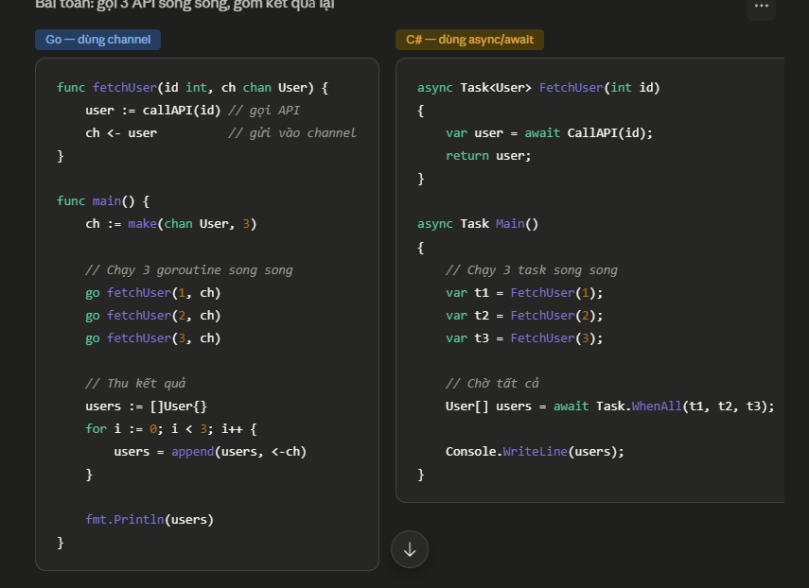

 |  |  | Chanel có Buffered vs Unbuffered Channel
 |  |  | Buffered đủ giá trị thì mới đưa mới xong không thì block
 |  |  | (Mặc định )Unbuffered thì không cần khai báo giá trị nhận đủ có giá trị trả về ngay không block

Channel
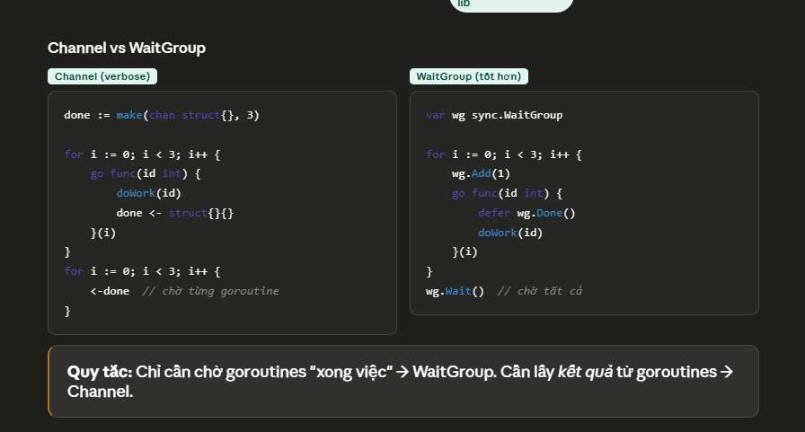
Channel | Channel là cơ chế để các goroutine giao tiếp (communication) và đồng bộ (synchronization) thông qua việc gửi/nhận dữ liệu.
 | "Do not communicate by sharing memory; share memory by communicating." — Rob Pike. Thay vì nhiều goroutine cùng đọc/ghi một biến (cần lock), hãy truyền ownership qua channel.
Điểm mạnh | Khi gửi qua channel, scheduler dừng goroutine đang gửi/nhận nếu không có đối tác. Không cần busy-wait. CPU được dùng cho việc khác.

 | Chanel có Buffered vs Unbuffered Channel
 | Buffered channel cho phép goroutine gửi dữ liệu tiếp tục chạy cho đến khi buffer đầy. Chỉ khi buffer đầy mà chưa có ai nhận thì goroutine gửi mới bị block.
 | (Mặc định )Unbuffered thì không cần khai báo giá trị nhận đủ có giá trị trả về ngay, block goroutine phụ nếu không có ai nhận giá trị đó

So sánh | Channel và WaitGroup

